상품제안서
테란 케이블 일체형 외장하드 | 상품코드: F15257

 |  |  |  |  |  |  | 02-412-0044 | www.easy1.co.kr
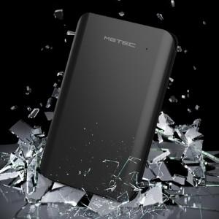

【상세/제작정보】 | 알루미늄 메탈 프레임 케이블 일체형 외장하드

【인쇄/포장옵션】 | 레이저 / 포장지포장

【공급단가】 | 수량 | 20~ | 50~ | 100~ | 300~ | 500~
*VAT별도 | 500GB | 52,500원 | 51,660원 | 50,400원 | 49,140원 | 48,290원
 | 1TB | 65,000원 | 63,960원 | 62,400원 | 60,840원 | 59,800원

【상품 URL】 | https://easy1.co.kr:443/src/goods_detail.php?gdno=15257

